Rekap
Lampiran 4 : Hasil Pengujian Lengkap
Jarak (m) | Tipe | Expect Name | Recogn Name | Confi Raw | Confi % | Waktu (ms) | Status | Kode | Foto Asli | Foto Wajah
0.5 | Terdaftar | Yusril | Yusril | 43.98 | 56.0 | 48.51 | Berhasil Dikenali | TP | 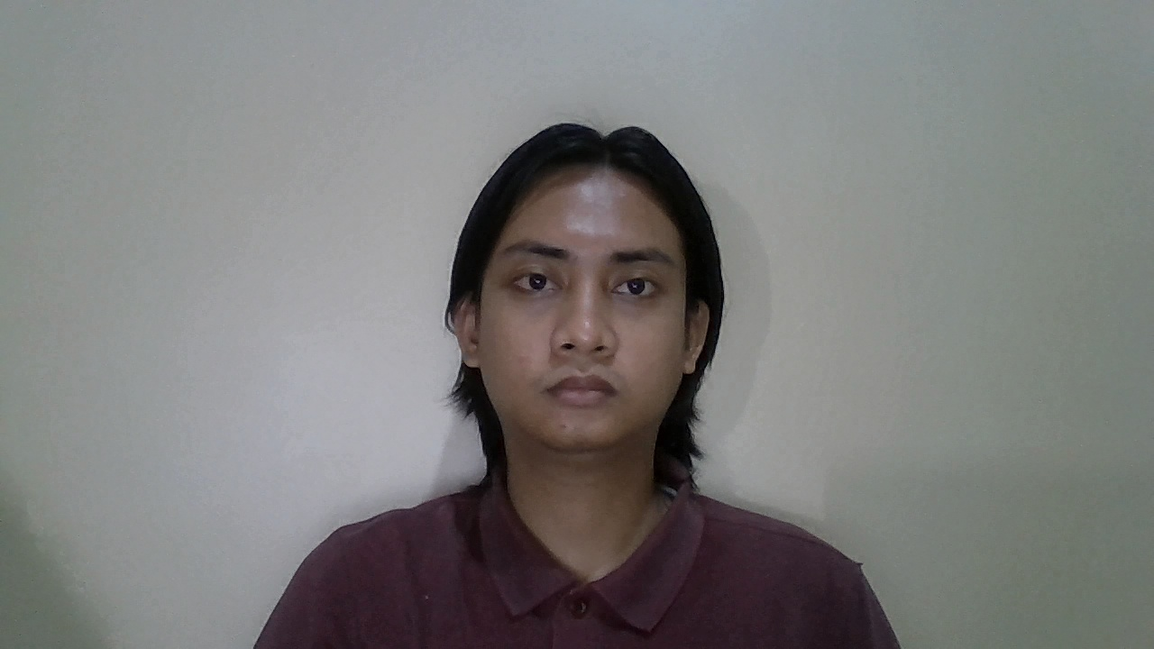 | 
0.5 | Terdaftar | Johati | Johati | 45.99 | 54.0 | 49.47 | Berhasil Dikenali | TP | 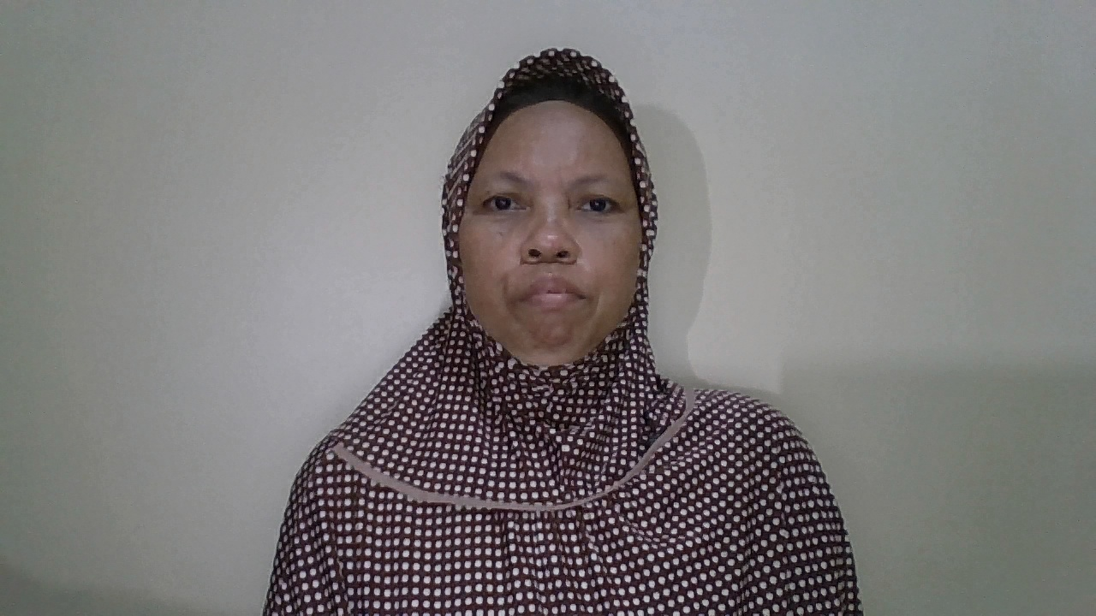 | 
0.5 | Terdaftar | Syifa | Syifa | 45.09 | 54.9 | 41.03 | Berhasil Dikenali | TP | 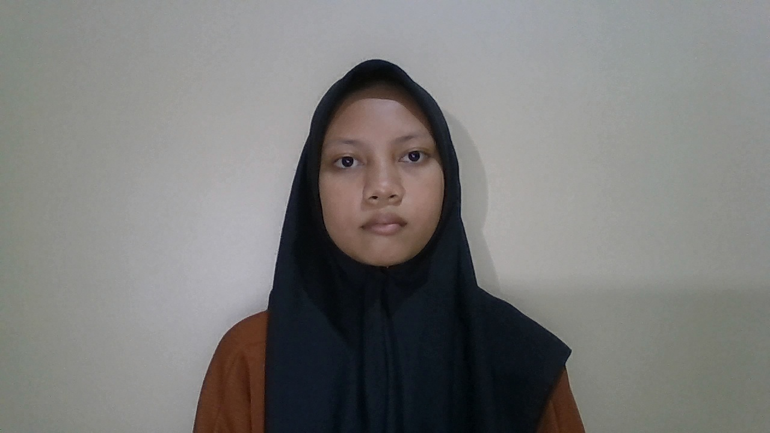 | 
0.5 | Terdaftar | Rokayah | Rokayah | 49.01 | 51.0 | 47.81 | Berhasil Dikenali | TP | 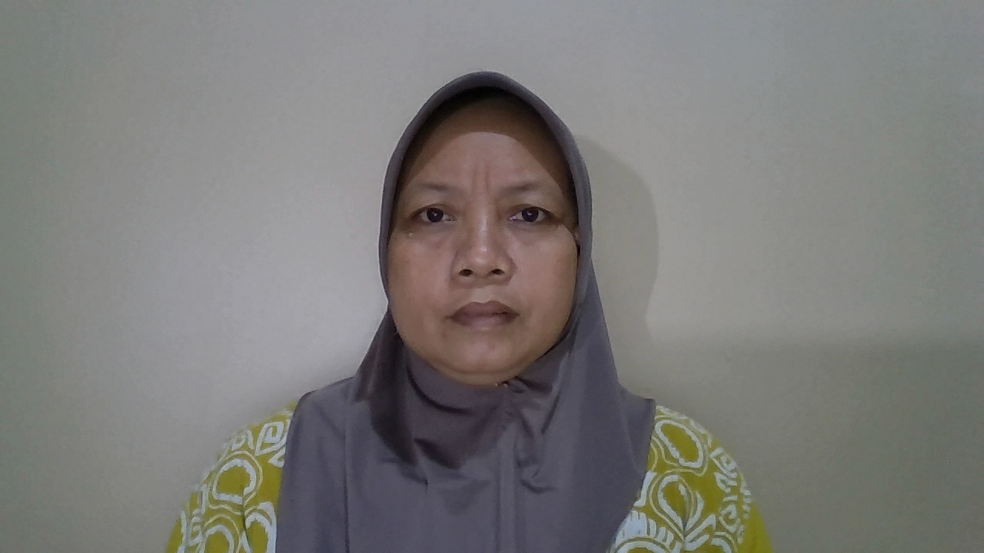 | 
0.5 | Terdaftar | Siswanto | Siswanto | 51.29 | 48.7 | 48.32 | Berhasil Dikenali | TP | 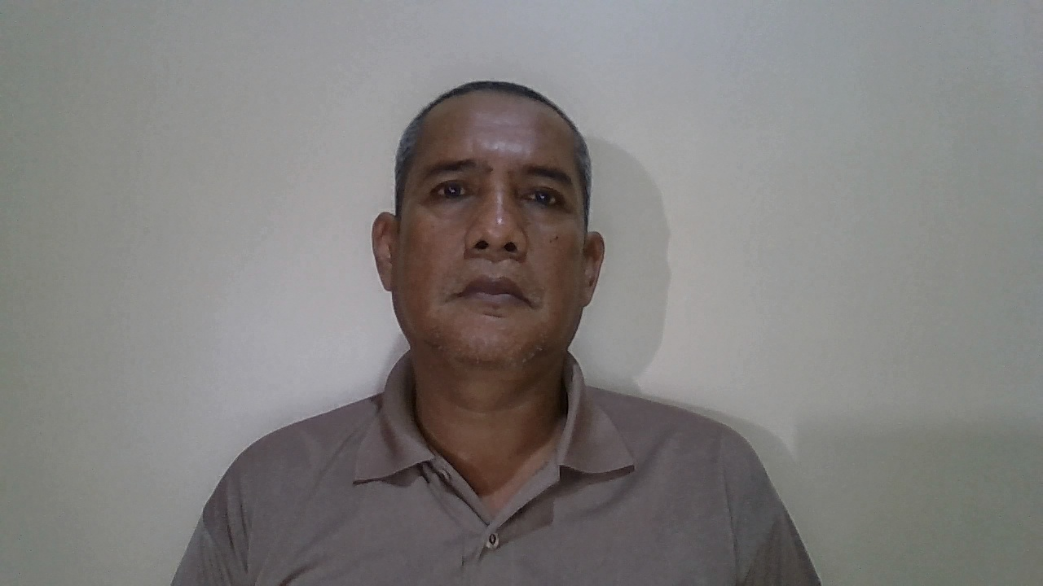 | 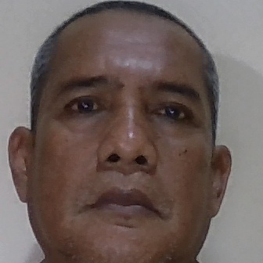
0.5 | Tidak Terdaftar | orang asing 1 | Unknown | 61.83 | 38.2 | 17.72 | Berhasil Ditolak | TN |  | 
0.5 | Tidak Terdaftar | orang asing 2 | Unknown | 62.14 | 37.9 | 17.7 | Berhasil Ditolak | TN | 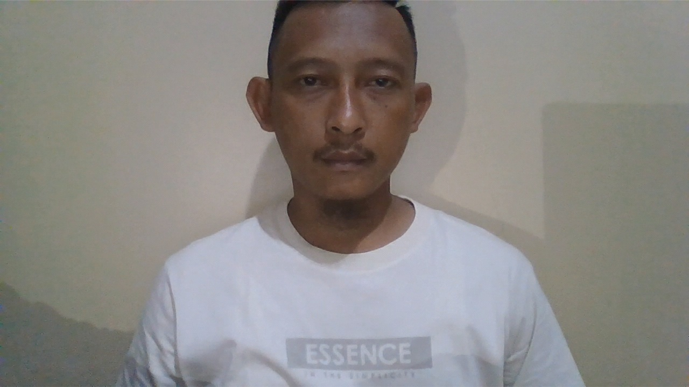 | 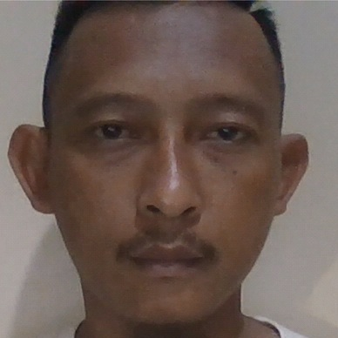
0.5 | Tidak Terdaftar | orang asing 3 | Unknown | 62.13 | 37.9 | 17.03 | Berhasil Ditolak | TN | 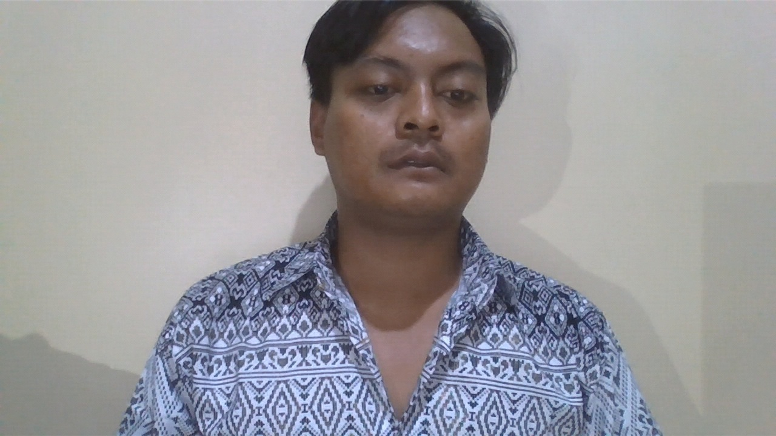 | 
0.5 | Tidak Terdaftar | orang asing 4 | Unknown | 61.00 | 39.0 | 75.45 | Berhasil Ditolak | TN |  | 
0.5 | Tidak Terdaftar | orang asing 5 | Unknown | 61.36 | 38.6 | 51.35 | Berhasil Ditolak | TN |  | 
1 | Terdaftar | Yusril | Yusril | 44.63 | 55.4 | 40.93 | Berhasil Dikenali | TP |  | 
1 | Terdaftar | Johati | Johati | 42.59 | 57.4 | 38.33 | Berhasil Dikenali | TP | 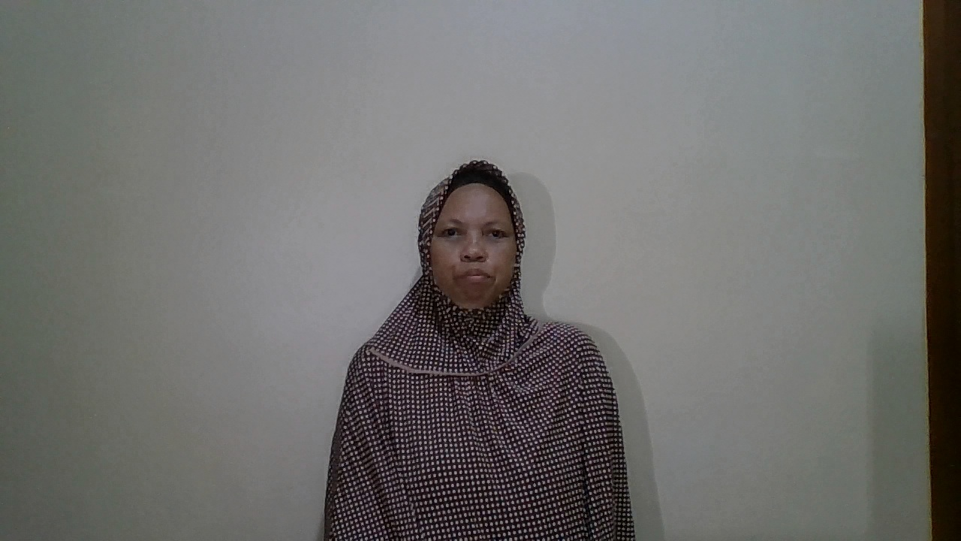 | 
1 | Terdaftar | Syifa | Syifa | 46.25 | 53.8 | 39.69 | Berhasil Dikenali | TP | 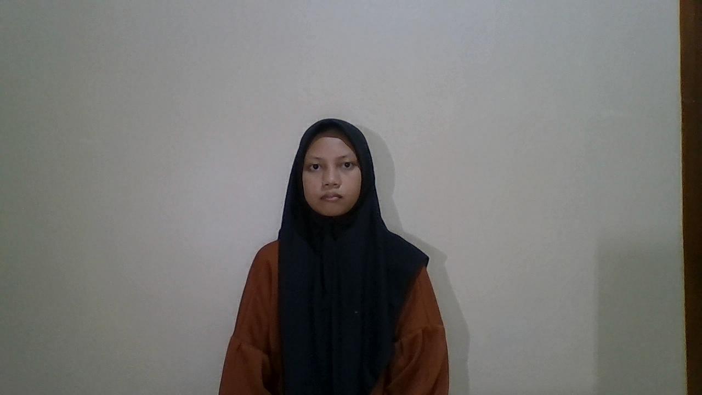 | 
1 | Terdaftar | Rokayah | Rokayah | 46.49 | 53.5 | 42.38 | Berhasil Dikenali | TP | 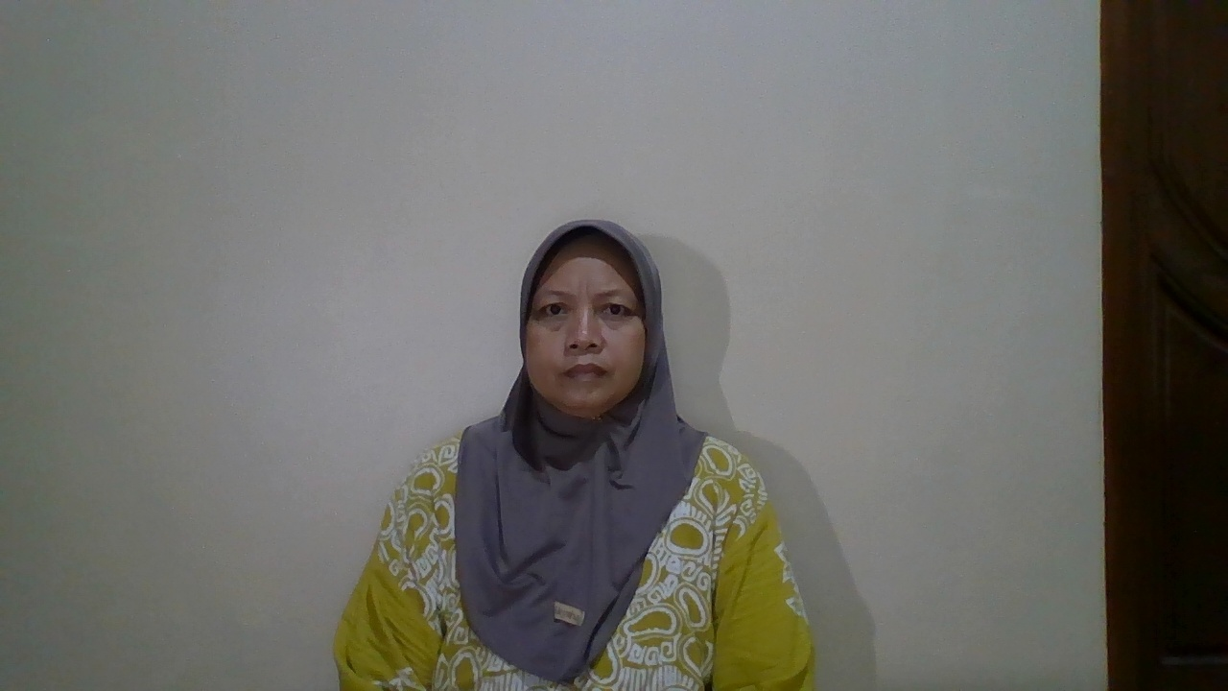 | 
1 | Terdaftar | Siswanto | Siswanto | 49.20 | 50.8 | 45.63 | Berhasil Dikenali | TP | 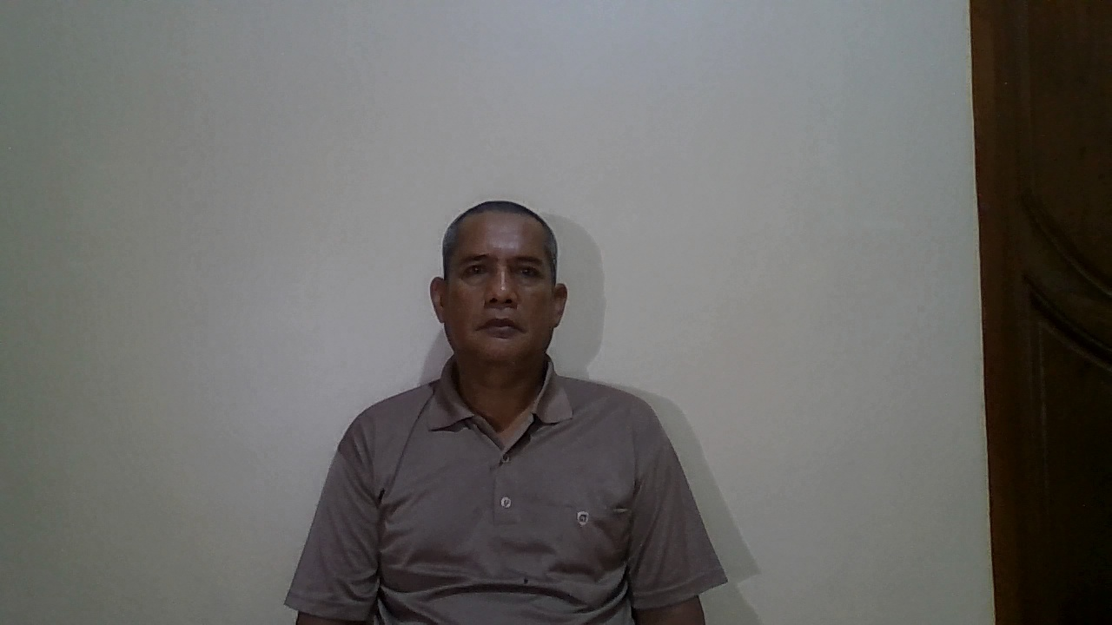 | 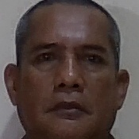
1 | Tidak Terdaftar | orang asing 1 | Unknown | 63.78 | 36.2 | 16.66 | Berhasil Ditolak | TN |  | 
1 | Tidak Terdaftar | orang asing 2 | Unknown | 65.23 | 34.8 | 17.81 | Berhasil Ditolak | TN | 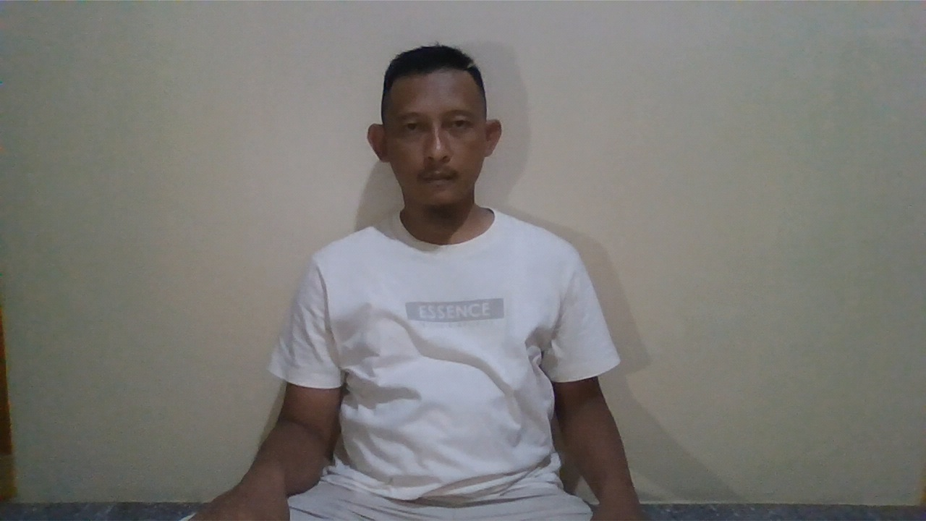 | 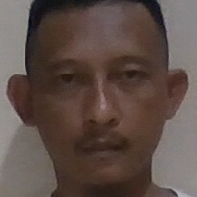
1 | Tidak Terdaftar | orang asing 3 | Unknown | 60.86 | 39.1 | 20.4 | Berhasil Ditolak | TN | 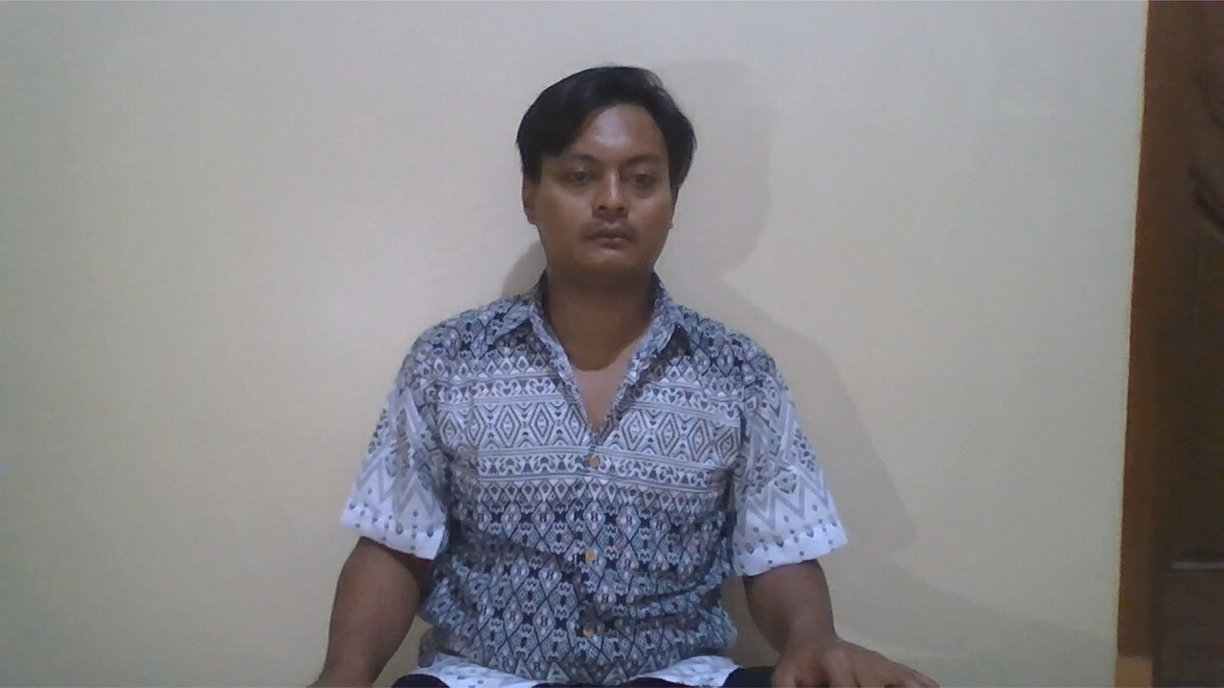 | 
1 | Tidak Terdaftar | orang asing 4 | Unknown | 63.96 | 36.0 | 48.1 | Berhasil Ditolak | TN | 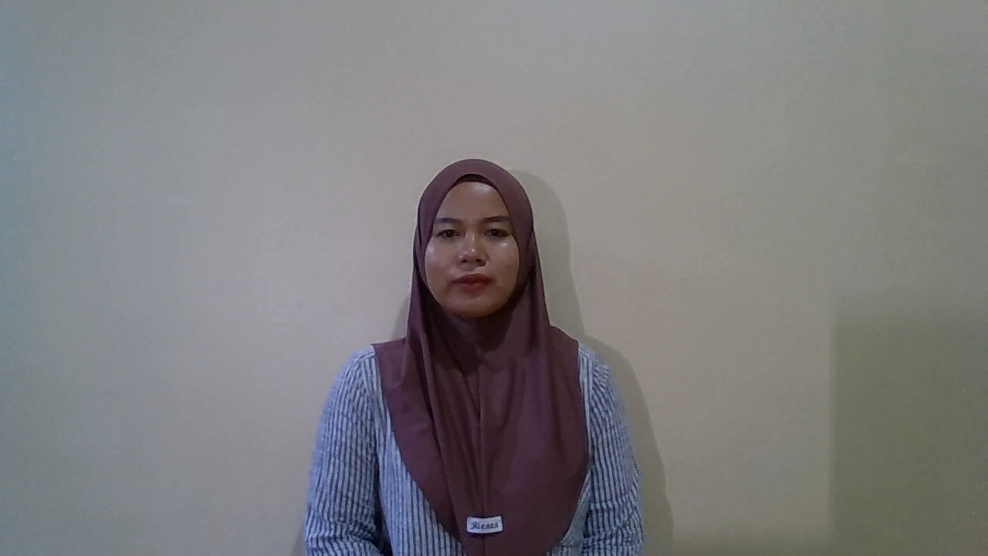 | 
1 | Tidak Terdaftar | orang asing 5 | Unknown | 62.84 | 37.2 | 47.45 | Berhasil Ditolak | TN |  | 
1.5 | Terdaftar | Yusril | Yusril | 53.18 | 46.8 | 41.04 | Berhasil Dikenali | TP |  | 
1.5 | Terdaftar | Johati | Johati | 46.26 | 53.7 | 34.02 | Berhasil Dikenali | TP | 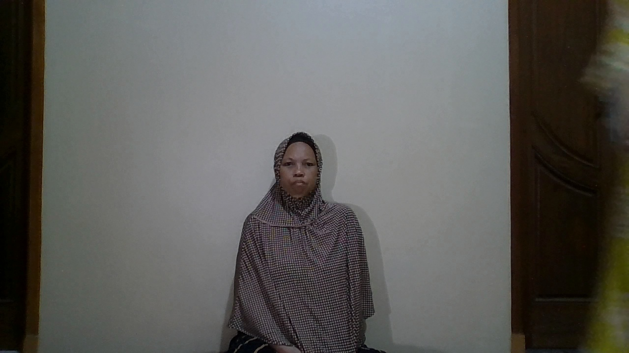 | 
1.5 | Terdaftar | Syifa | Syifa | 54.50 | 45.5 | 36.57 | Berhasil Dikenali | TP | 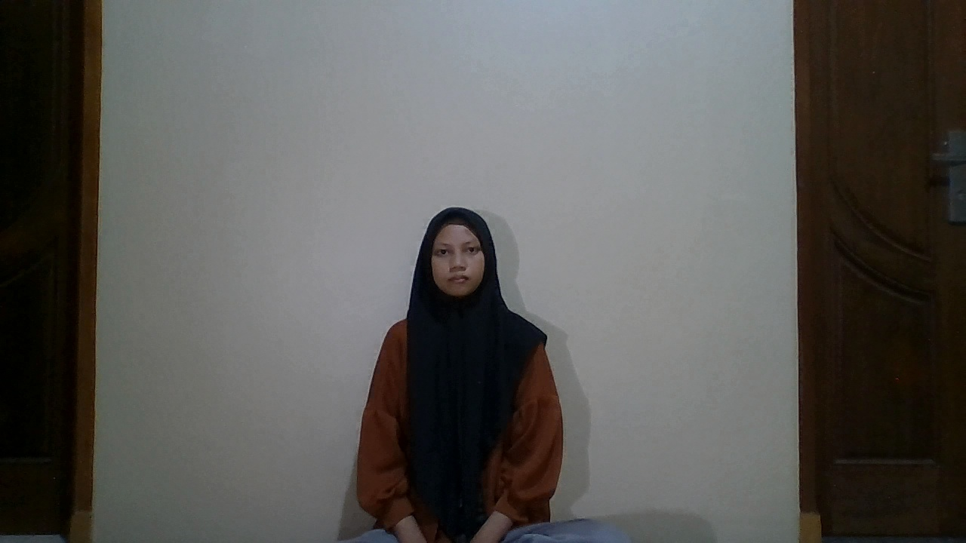 | 
1.5 | Terdaftar | Rokayah | Rokayah | 50.89 | 49.1 | 47.54 | Berhasil Dikenali | TP | 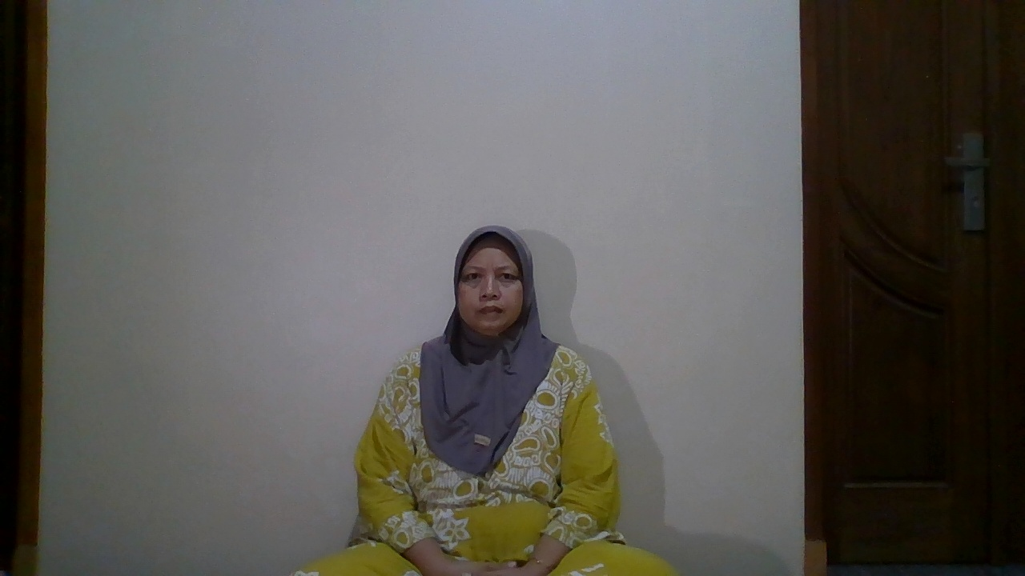 | 
1.5 | Terdaftar | Siswanto | Siswanto | 50.19 | 49.8 | 47.22 | Berhasil Dikenali | TP | 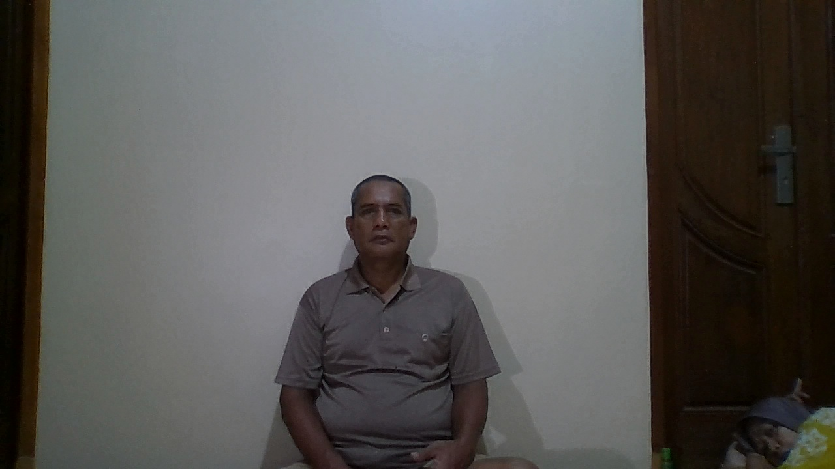 | 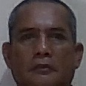
1.5 | Tidak Terdaftar | orang asing 1 | Unknown | 68.35 | 31.6 | 17 | Berhasil Ditolak | TN |  | 
1.5 | Tidak Terdaftar | orang asing 2 | Unknown | 68.81 | 31.2 | 17.27 | Berhasil Ditolak | TN | 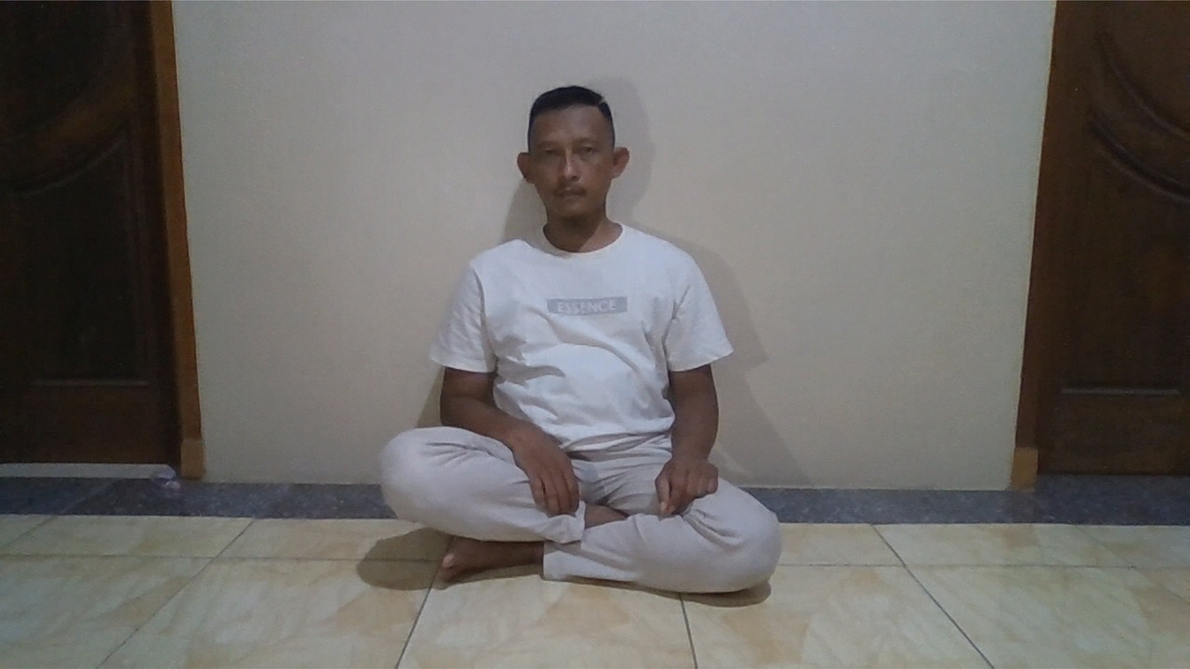 | 
1.5 | Tidak Terdaftar | orang asing 3 | Unknown | 67.80 | 32.2 | 18.95 | Berhasil Ditolak | TN | 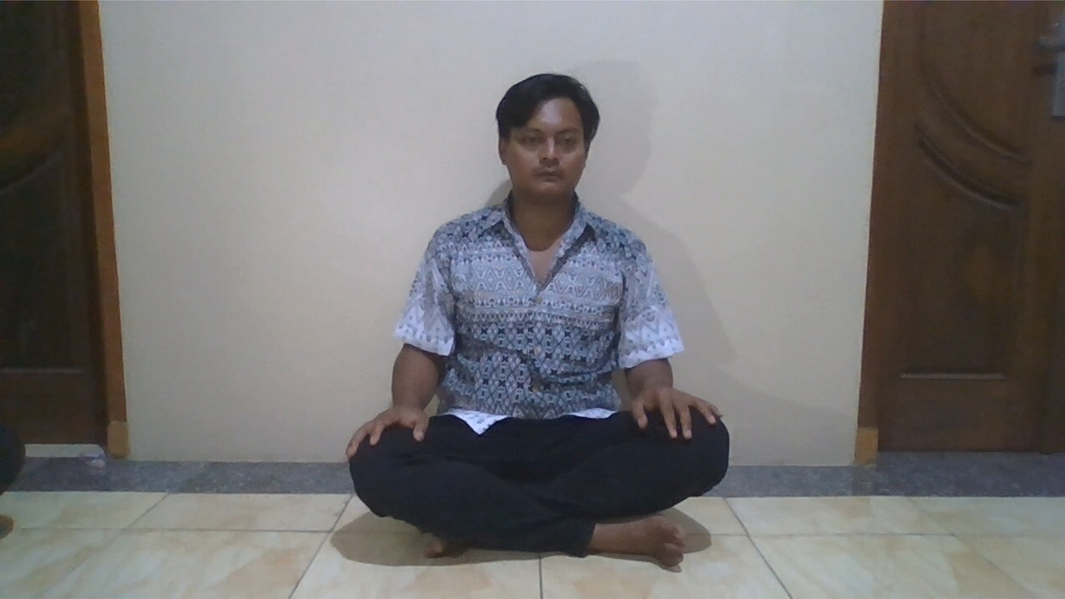 | 
1.5 | Tidak Terdaftar | orang asing 4 | Unknown | 68.99 | 31.0 | 46.24 | Berhasil Ditolak | TN | 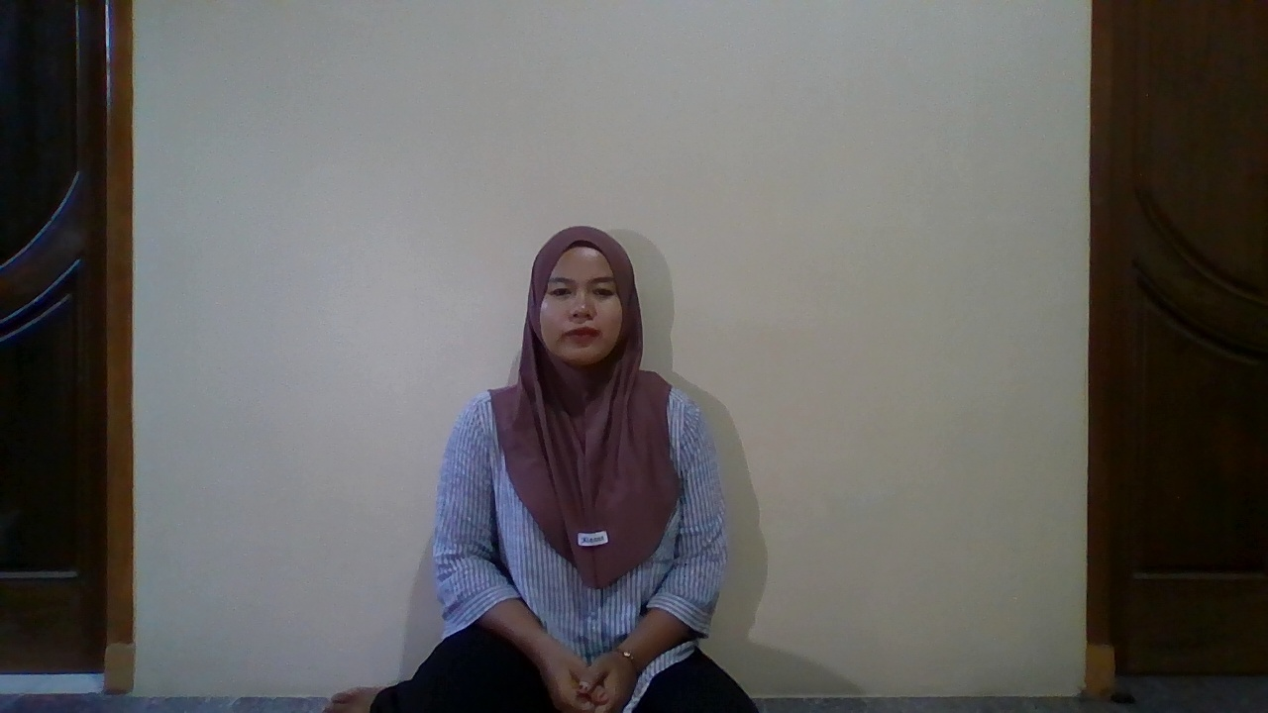 | 
1.5 | Tidak Terdaftar | orang asing 5 | Unknown | 61.75 | 38.2 | 41.15 | Berhasil Ditolak | TN |  | 
2 | Terdaftar | Yusril | Yusril | 58.42 | 41.6 | 34.1 | Berhasil Dikenali | TP |  | 
2 | Terdaftar | Johati | Johati | 56.06 | 43.9 | 41.49 | Berhasil Dikenali | TP | 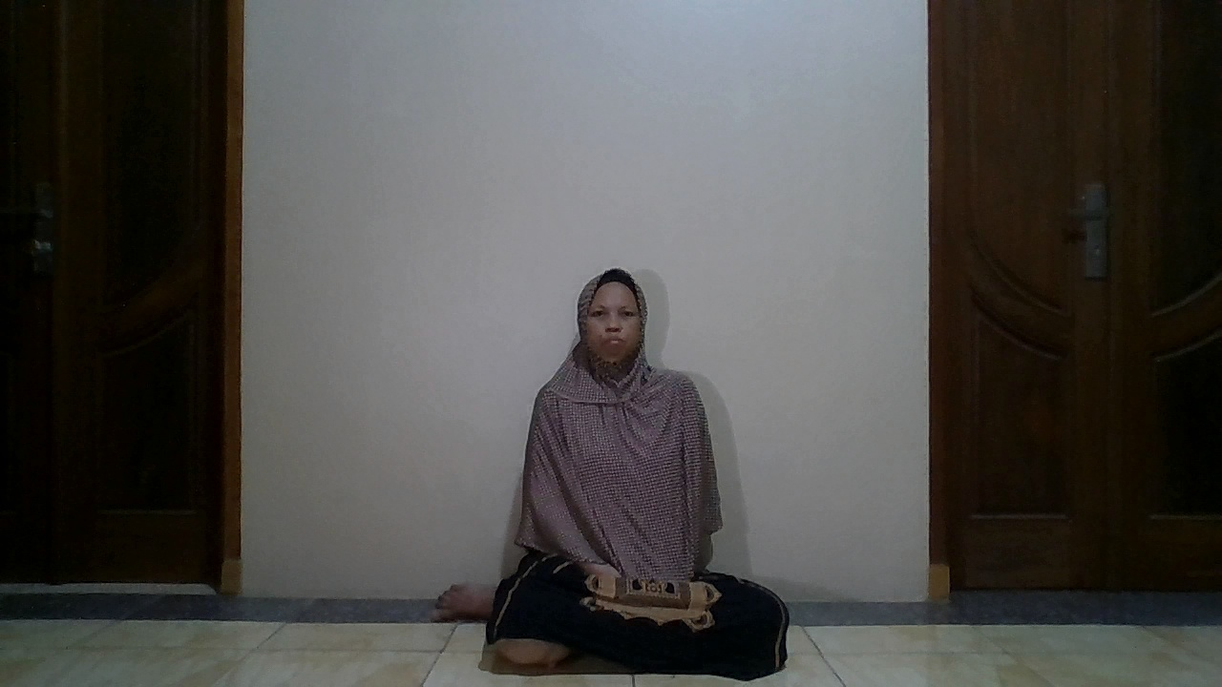 | 
2 | Terdaftar | Syifa | Syifa | 59.65 | 40.4 | 42.86 | Berhasil Dikenali | TP | 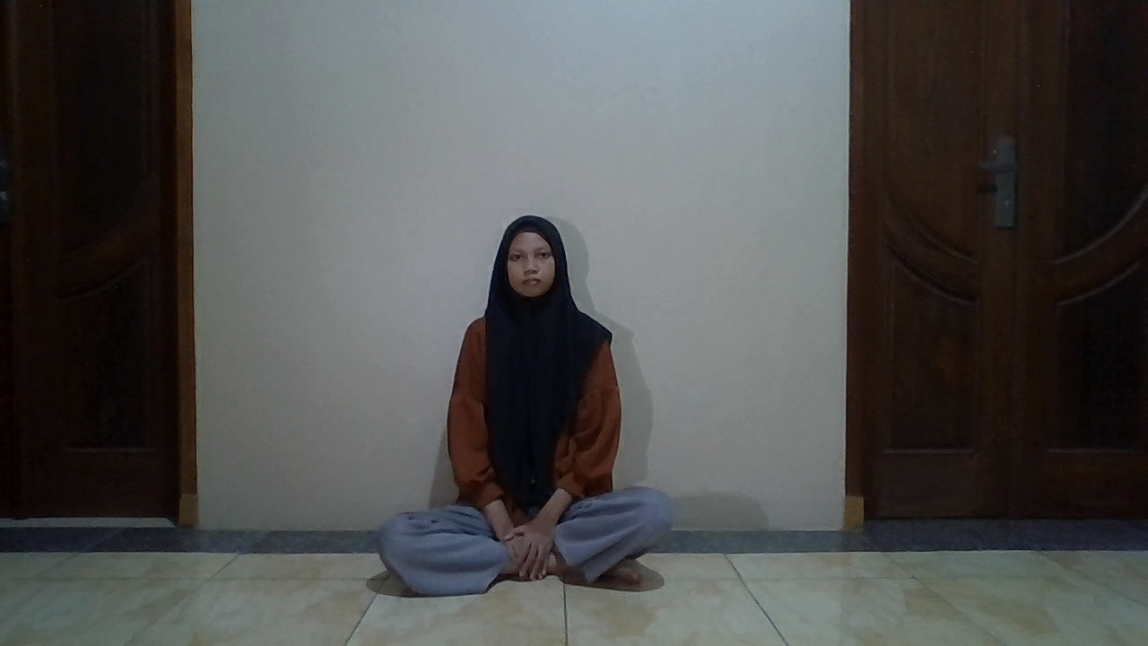 | 
2 | Terdaftar | Rokayah | Rokayah | 53.99 | 46.0 | 44.01 | Berhasil Dikenali | TP | 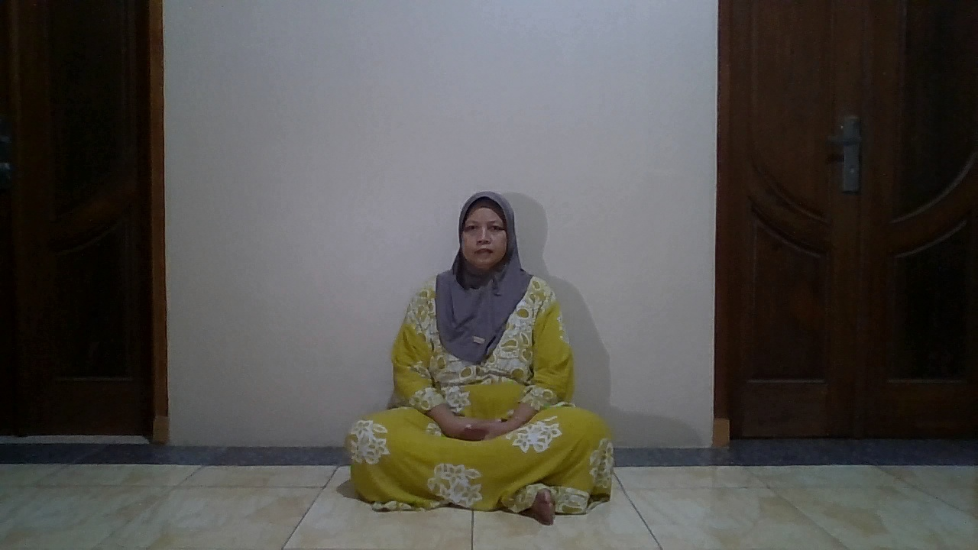 | 
2 | Terdaftar | Siswanto | Unknown | 60.95 | 39.0 | 42.39 | Gagal (Ditolak) | FN | 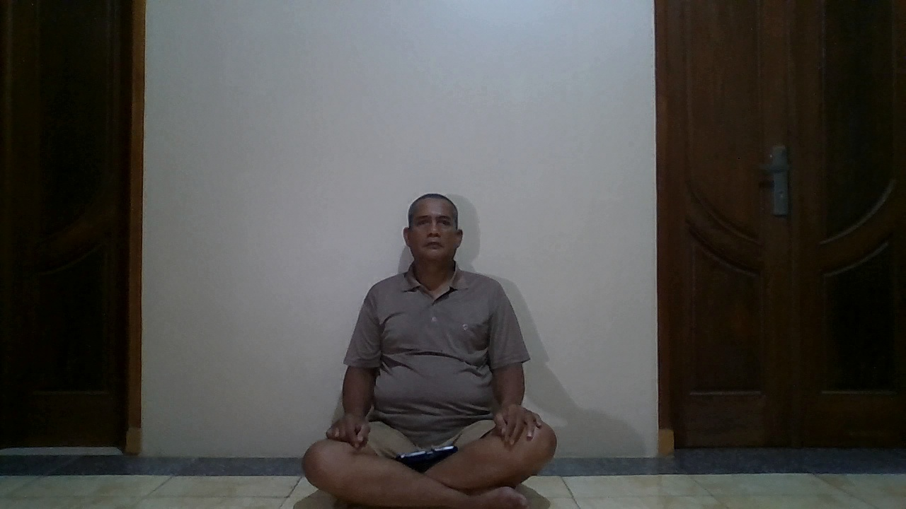 | 
2 | Tidak Terdaftar | orang asing 1 | Unknown | 72.82 | 27.2 | 16.91 | Berhasil Ditolak | TN | 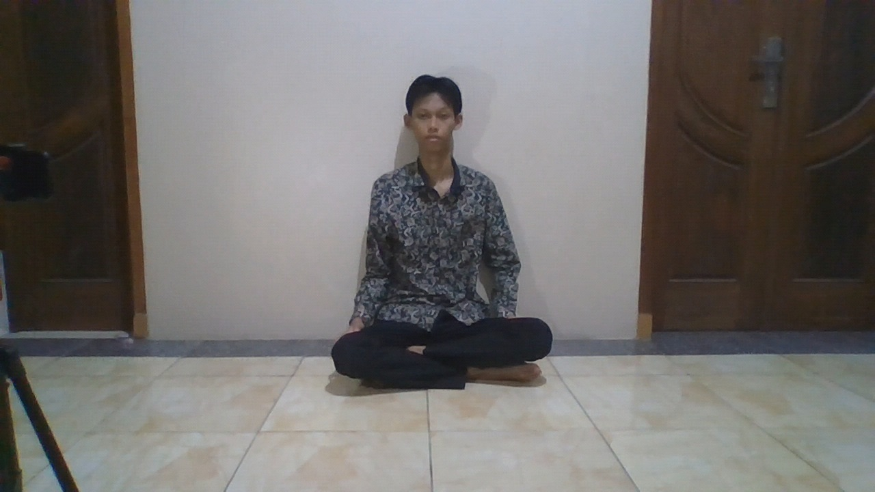 | 
2 | Tidak Terdaftar | orang asing 2 | Unknown | 76.23 | 23.8 | 16.22 | Berhasil Ditolak | TN | 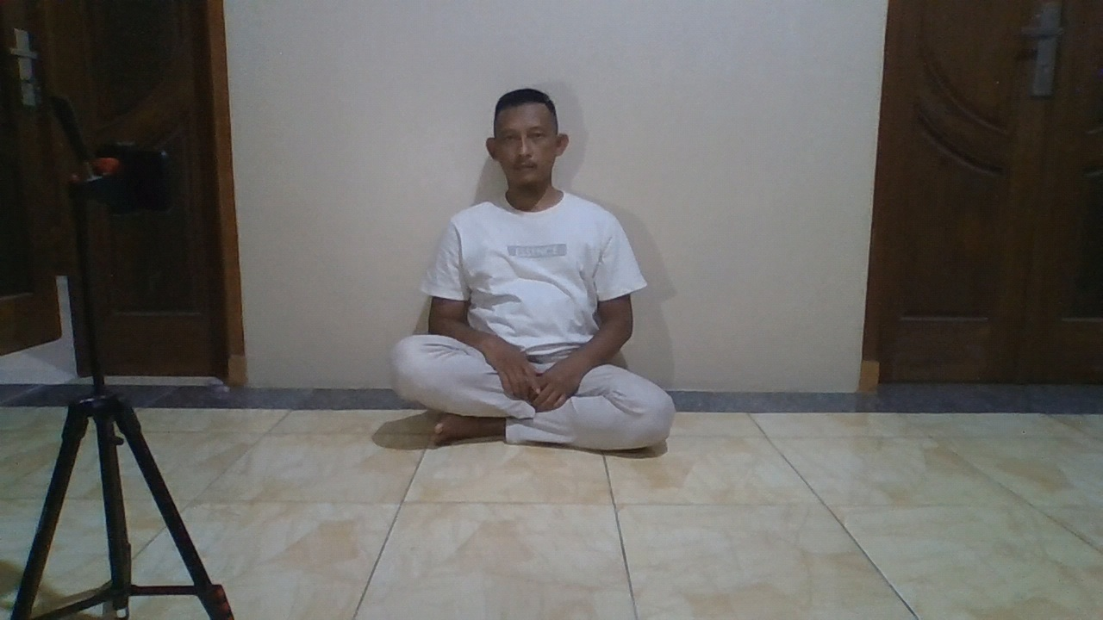 | 
2 | Tidak Terdaftar | orang asing 3 | Unknown | 71.62 | 28.4 | 18.13 | Berhasil Ditolak | TN | 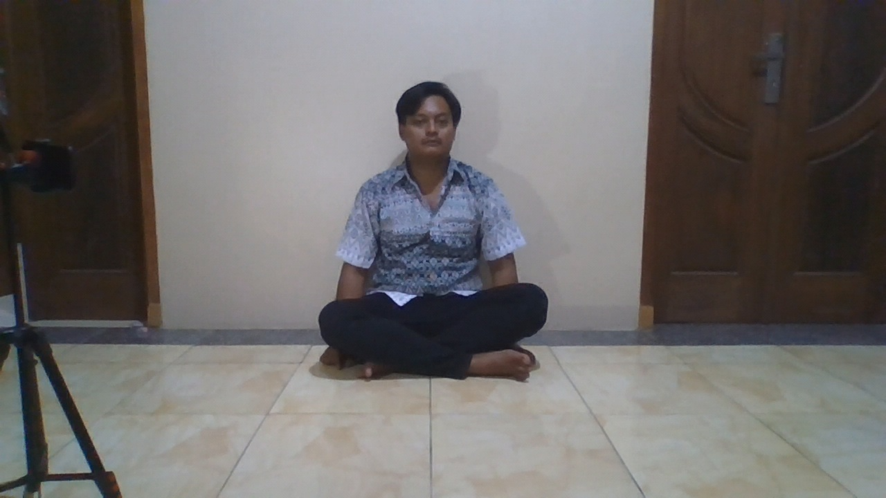 | 
2 | Tidak Terdaftar | orang asing 4 | Unknown | 71.81 | 28.2 | 45.77 | Berhasil Ditolak | TN | 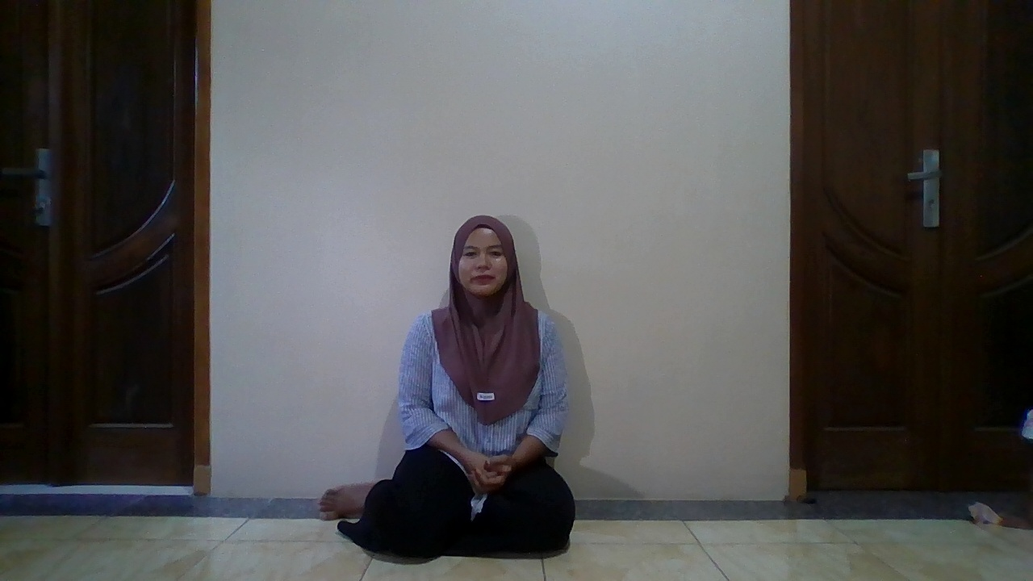 | 
2 | Tidak Terdaftar | orang asing 5 | Unknown | 67.45 | 32.5 | 41.33 | Berhasil Ditolak | TN | 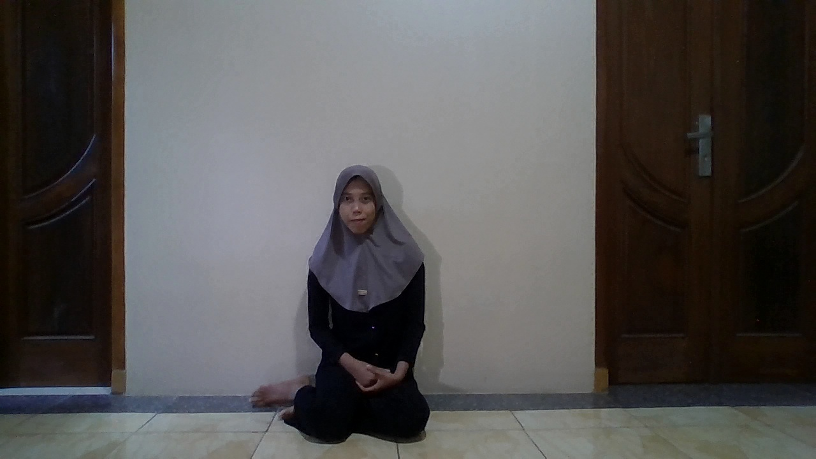 | 
2.5 | Terdaftar | Yusril | Unknown | 67.04 | 33.0 | 35.53 | Gagal (Ditolak) | FN |  | 
2.5 | Terdaftar | Johati | Unknown | 62.04 | 38.0 | 33.38 | Gagal (Ditolak) | FN | 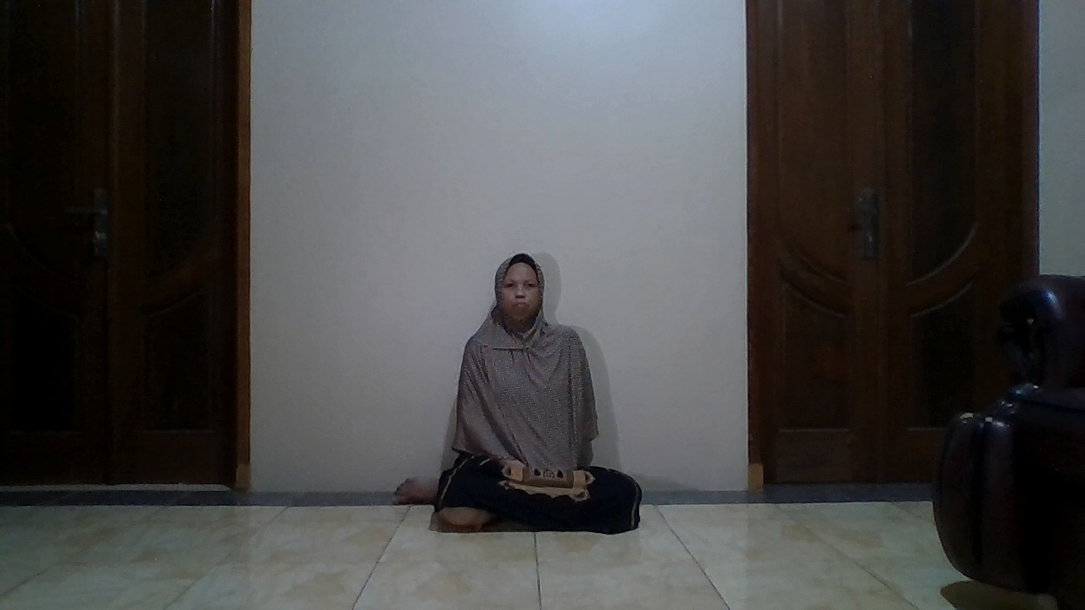 | 
2.5 | Terdaftar | Syifa | Unknown | 68.44 | 31.6 | 50.39 | Gagal (Ditolak) | FN | 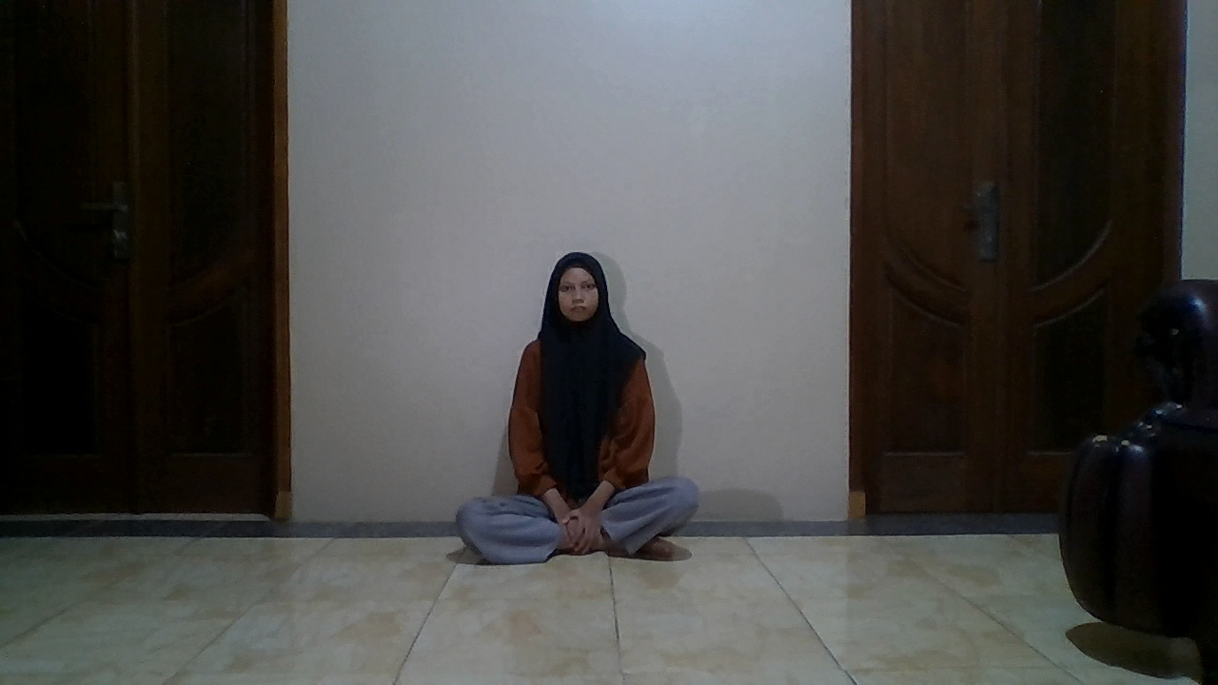 | 
2.5 | Terdaftar | Rokayah | Unknown | 67.75 | 32.2 | 44.98 | Gagal (Ditolak) | FN | 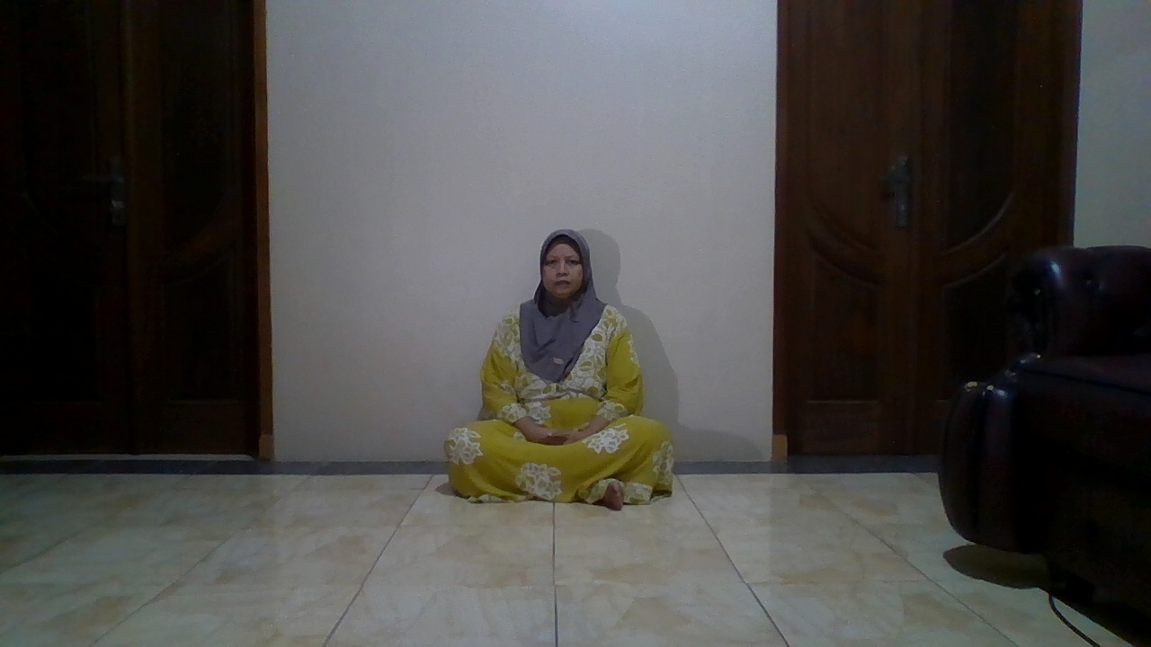 | 
2.5 | Terdaftar | Siswanto | Unknown | 70.96 | 29.0 | 44.85 | Gagal (Ditolak) | FN | 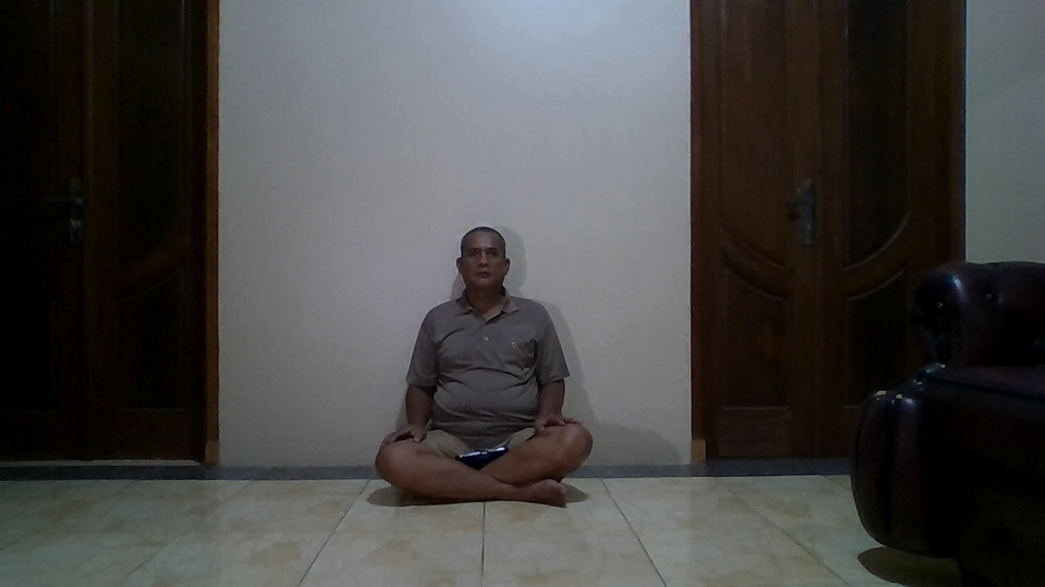 | 
2.5 | Tidak Terdaftar | orang asing 1 | Unknown | 79.86 | 20.1 | 16.57 | Berhasil Ditolak | TN | 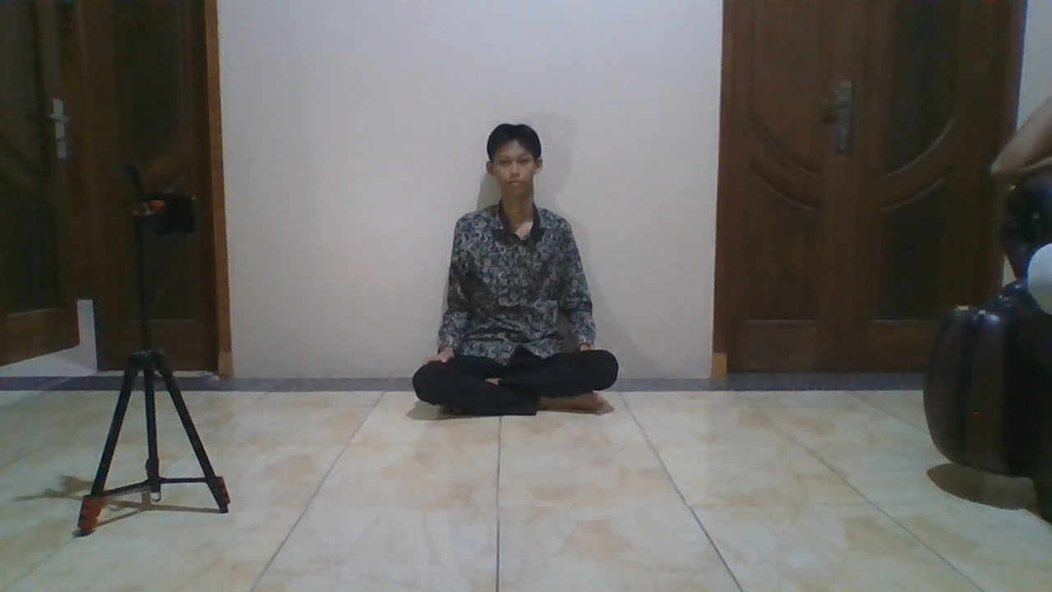 | 
2.5 | Tidak Terdaftar | orang asing 2 | Unknown | 73.83 | 26.2 | 17.83 | Berhasil Ditolak | TN | 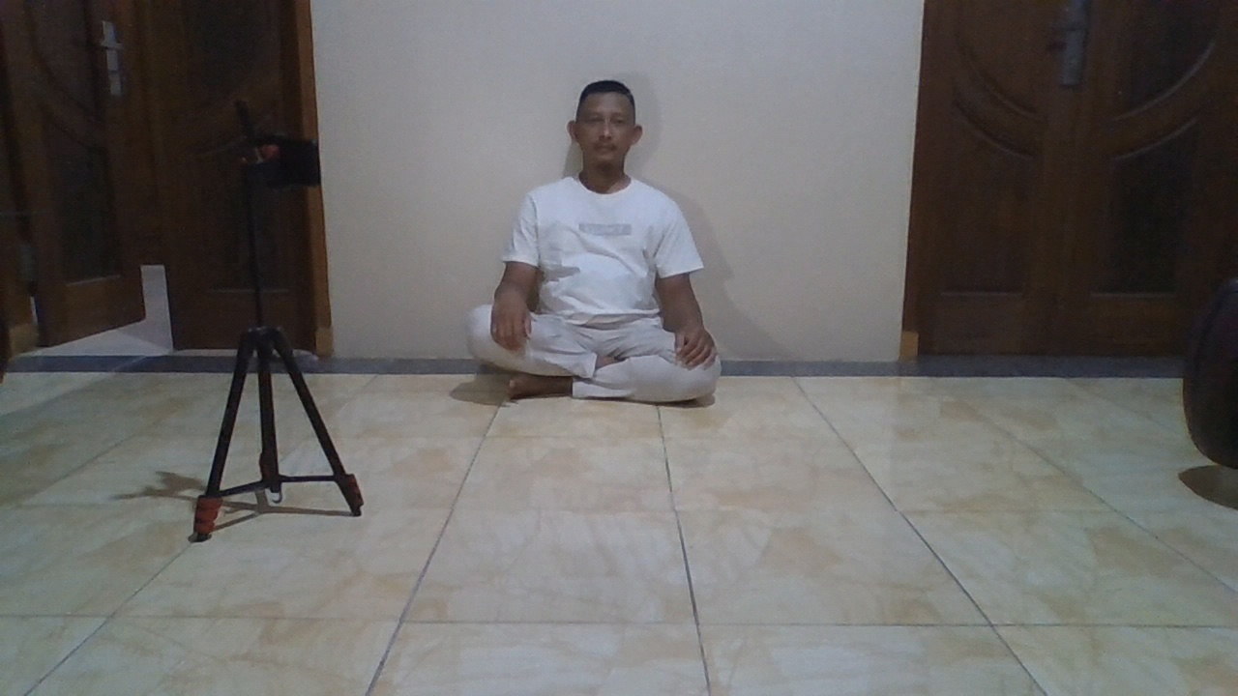 | 
2.5 | Tidak Terdaftar | orang asing 3 | Unknown | 78.80 | 21.2 | 17.16 | Berhasil Ditolak | TN | 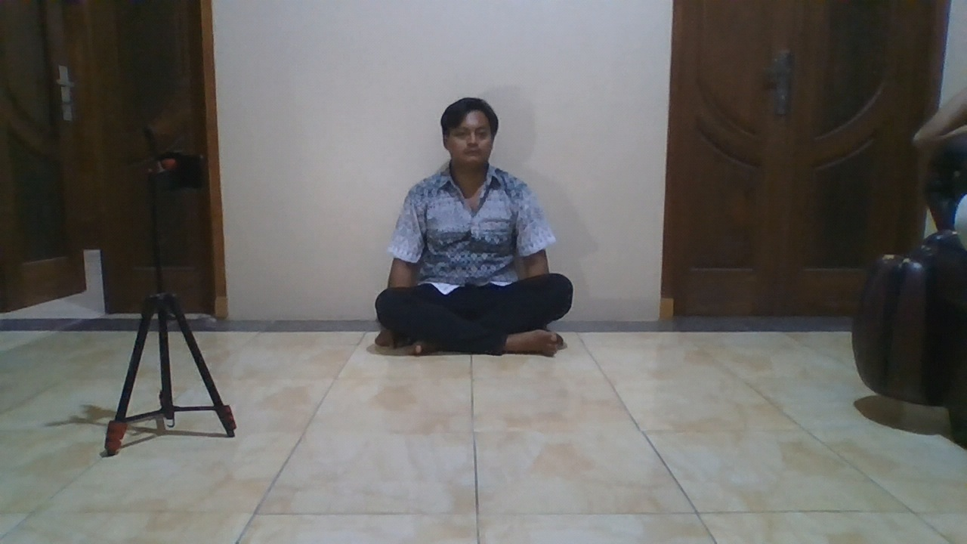 | 
2.5 | Tidak Terdaftar | orang asing 4 | Unknown | 72.06 | 27.9 | 56.19 | Berhasil Ditolak | TN | 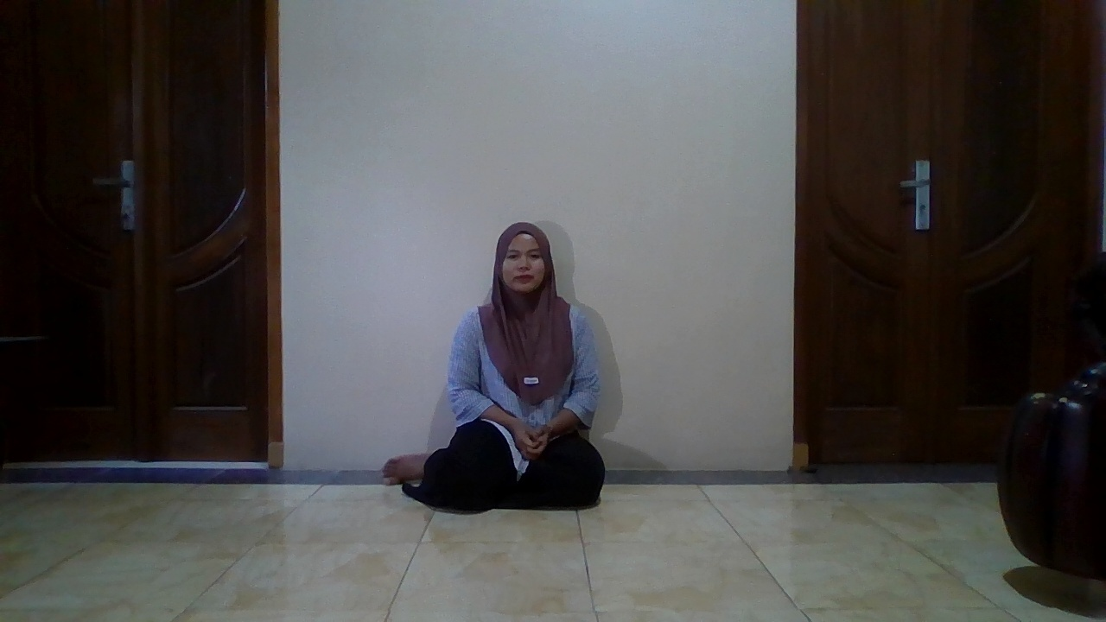 | 
2.5 | Tidak Terdaftar | orang asing 5 | Unknown | 80.40 | 19.6 | 42.96 | Berhasil Ditolak | TN | 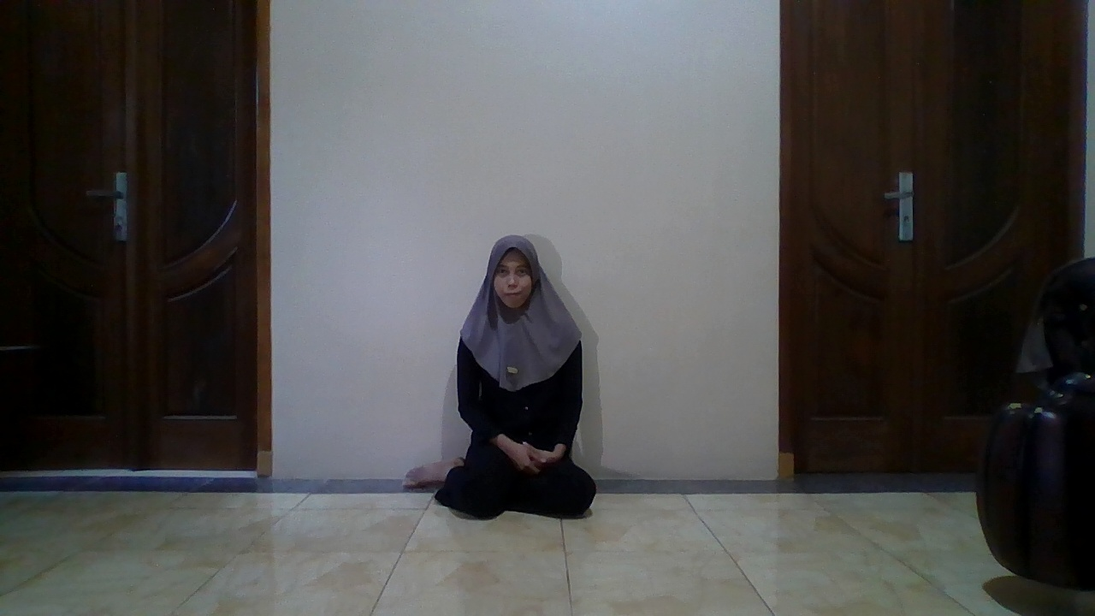 | 

confidence
Jarak | RataTerdaftar | Rata Tidak
0.5 | 52.92 | 32.84
1 | 38.32 | 42.18
1.5 | 54.18 | 28.02
2 | 36.66 | 32.76
2.5 | 48.98 | 23.00

Waktu
Jarak | Min | Max | Rata
0.5 | 17.03 | 75.45 | 41.44
1 | 16.66 | 48.10 | 35.74
1.5 | 17.00 | 47.54 | 34.70
2 | 16.22 | 45.77 | 34.32
2.5 | 16.57 | 56.19 | 35.98
 | 16.22 | 75.45 | 36.44

Hasil Analisis
No | Jarak (m) | Tipe | Nama Diharapkan | Nama Dikenali | Confidence Raw | Confidence % | Waktu (ms) | Status | Kode | Foto Asli | Foto Wajah
1 | 0.5 | Terdaftar | Yusril | Yusril | 43.98 | 56.0% | 48.51 | Berhasil Dikenali | TP
2 | 1 | Terdaftar | Yusril | Yusril | 44.63 | 55.4% | 40.93 | Berhasil Dikenali | TP
3 | 1.5 | Terdaftar | Yusril | Yusril | 53.18 | 46.8% | 41.04 | Berhasil Dikenali | TP
4 | 2 | Terdaftar | Yusril | Yusril | 58.42 | 41.6% | 34.1 | Berhasil Dikenali | TP
5 | 2.5 | Terdaftar | Yusril | Unknown | 67.04 | 33.0% | 35.53 | Gagal (Ditolak) | FN
6 | 0.5 | Terdaftar | Johati | Johati | 45.99 | 54.0% | 49.47 | Berhasil Dikenali | TP
7 | 1 | Terdaftar | Johati | Johati | 42.59 | 57.4% | 38.33 | Berhasil Dikenali | TP
8 | 1.5 | Terdaftar | Johati | Johati | 46.26 | 53.7% | 34.02 | Berhasil Dikenali | TP
9 | 2 | Terdaftar | Johati | Johati | 56.06 | 43.9% | 41.49 | Berhasil Dikenali | TP
10 | 2.5 | Terdaftar | Johati | Unknown | 62.04 | 38.0% | 33.38 | Gagal (Ditolak) | FN
11 | 0.5 | Terdaftar | Syifa | Syifa | 45.09 | 54.9% | 41.03 | Berhasil Dikenali | TP
12 | 1 | Terdaftar | Syifa | Syifa | 46.25 | 53.8% | 39.69 | Berhasil Dikenali | TP
13 | 1.5 | Terdaftar | Syifa | Syifa | 54.5 | 45.5% | 36.57 | Berhasil Dikenali | TP
14 | 2 | Terdaftar | Syifa | Syifa | 59.65 | 40.4% | 42.86 | Berhasil Dikenali | TP
15 | 2.5 | Terdaftar | Syifa | Unknown | 68.44 | 31.6% | 50.39 | Gagal (Ditolak) | FN
16 | 0.5 | Terdaftar | Rokayah | Rokayah | 49.01 | 51.0% | 47.81 | Berhasil Dikenali | TP
17 | 1 | Terdaftar | Rokayah | Rokayah | 46.49 | 53.5% | 42.38 | Berhasil Dikenali | TP
18 | 1.5 | Terdaftar | Rokayah | Rokayah | 50.89 | 49.1% | 47.54 | Berhasil Dikenali | TP
19 | 2 | Terdaftar | Rokayah | Rokayah | 53.99 | 46.0% | 44.01 | Berhasil Dikenali | TP
20 | 2.5 | Terdaftar | Rokayah | Unknown | 67.75 | 32.2% | 44.98 | Gagal (Ditolak) | FN
21 | 0.5 | Terdaftar | Siswanto | Siswanto | 51.29 | 48.7% | 48.32 | Berhasil Dikenali | TP
22 | 1 | Terdaftar | Siswanto | Siswanto | 49.2 | 50.8% | 45.63 | Berhasil Dikenali | TP
23 | 1.5 | Terdaftar | Siswanto | Siswanto | 50.19 | 49.8% | 47.22 | Berhasil Dikenali | TP
25 | 2 | Terdaftar | Siswanto | Unknown | 60.95 | 39.0% | 42.39 | Gagal (Ditolak) | FN
26 | 2.5 | Terdaftar | Siswanto | Unknown | 70.96 | 29.0% | 44.85 | Gagal (Ditolak) | FN
30 | 0.5 | Tidak Terdaftar | orang asing | Unknown | 61.83 | 38.2% | 17.72 | Berhasil Ditolak | TN
31 | 1 | Tidak Terdaftar | orang asing | Unknown | 63.78 | 36.2% | 16.66 | Berhasil Ditolak | TN
32 | 1.5 | Tidak Terdaftar | orang asing | Unknown | 68.35 | 31.6% | 17 | Berhasil Ditolak | TN
33 | 2 | Tidak Terdaftar | orang asing | Unknown | 72.82 | 27.2% | 16.91 | Berhasil Ditolak | TN
34 | 2.5 | Tidak Terdaftar | orang asing | Unknown | 79.86 | 20.1% | 16.57 | Berhasil Ditolak | TN
35 | 0.5 | Tidak Terdaftar | orang asing | Unknown | 62.14 | 37.9% | 17.7 | Berhasil Ditolak | TN
36 | 1 | Tidak Terdaftar | orang asing | Unknown | 65.23 | 34.8% | 17.81 | Berhasil Ditolak | TN
37 | 1.5 | Tidak Terdaftar | orang asing | Unknown | 68.81 | 31.2% | 17.27 | Berhasil Ditolak | TN
38 | 2 | Tidak Terdaftar | orang asing | Unknown | 76.23 | 23.8% | 16.22 | Berhasil Ditolak | TN
39 | 2.5 | Tidak Terdaftar | orang asing | Unknown | 73.83 | 26.2% | 17.83 | Berhasil Ditolak | TN
40 | 0.5 | Tidak Terdaftar | orang asing | Unknown | 62.13 | 37.9% | 17.03 | Berhasil Ditolak | TN
41 | 1 | Tidak Terdaftar | orang asing | Unknown | 60.86 | 39.1% | 20.4 | Berhasil Ditolak | TN
42 | 1.5 | Tidak Terdaftar | orang asing | Unknown | 67.8 | 32.2% | 18.95 | Berhasil Ditolak | TN
43 | 2 | Tidak Terdaftar | orang asing | Unknown | 71.62 | 28.4% | 18.13 | Berhasil Ditolak | TN
44 | 2.5 | Tidak Terdaftar | orang asing | Unknown | 78.8 | 21.2% | 17.16 | Berhasil Ditolak | TN
45 | 0.5 | Tidak Terdaftar | orang asing | Unknown | 61.34 | 38.7% | 17.08 | Berhasil Ditolak | TN | 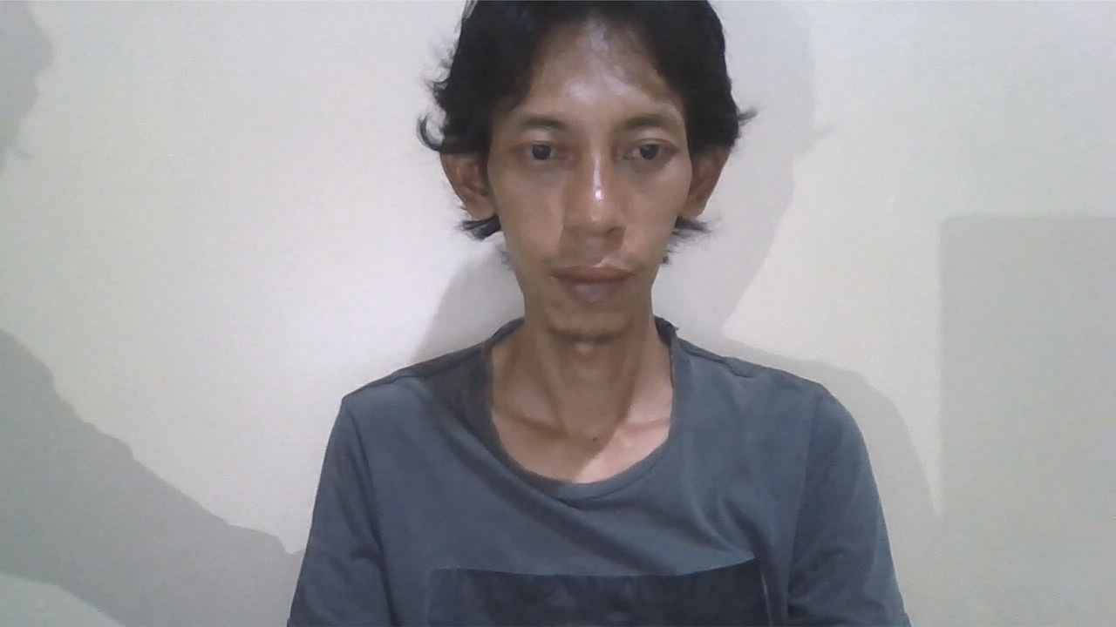 | 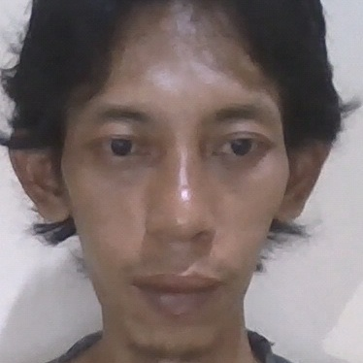
46 | 1 | Tidak Terdaftar | orang asing | Unknown | 61.25 | 38.8% | 16.89 | Berhasil Ditolak | TN | 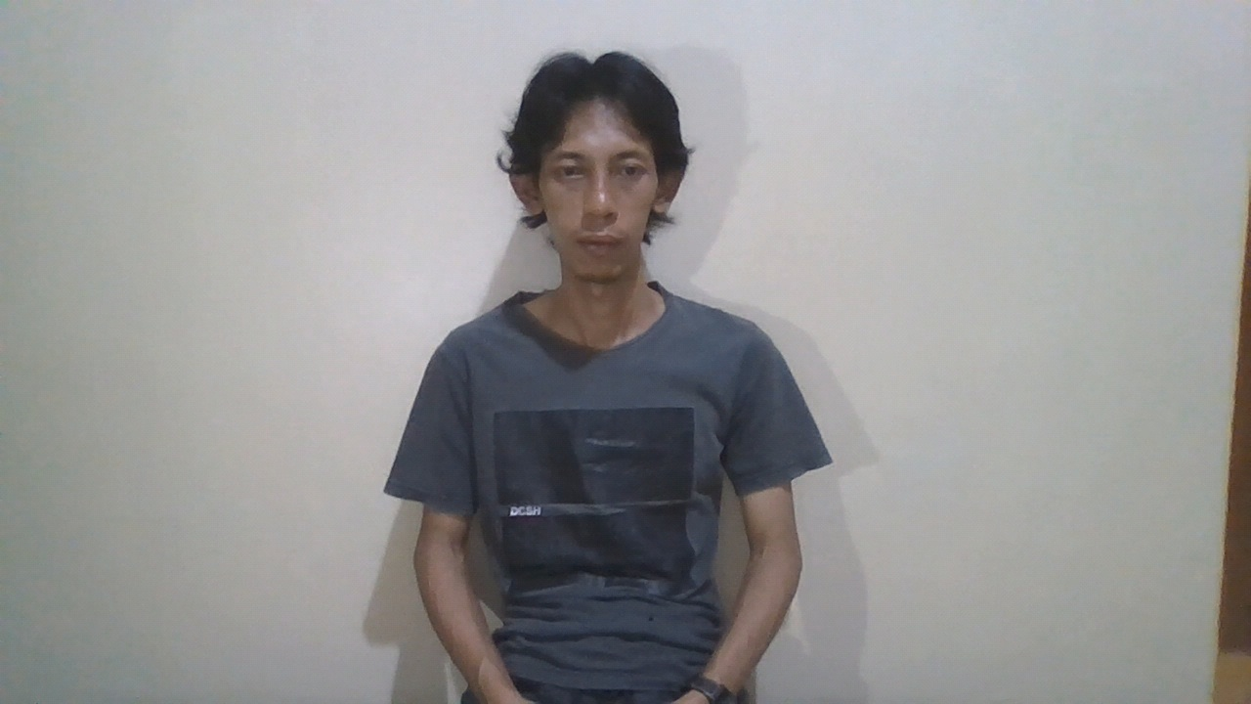 | 
47 | 1.5 | Tidak Terdaftar | orang asing | Unknown | 69.4 | 30.6% | 17.02 | Berhasil Ditolak | TN | 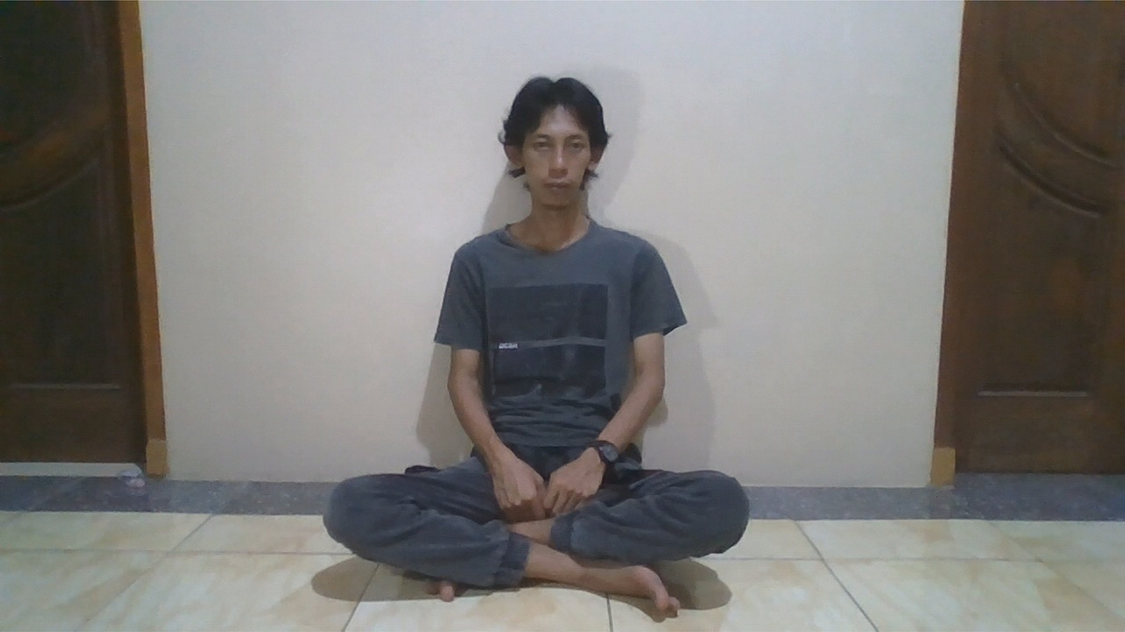 | 
48 | 2 | Tidak Terdaftar | orang asing | Unknown | 74.29 | 25.7% | 16.51 | Berhasil Ditolak | TN | 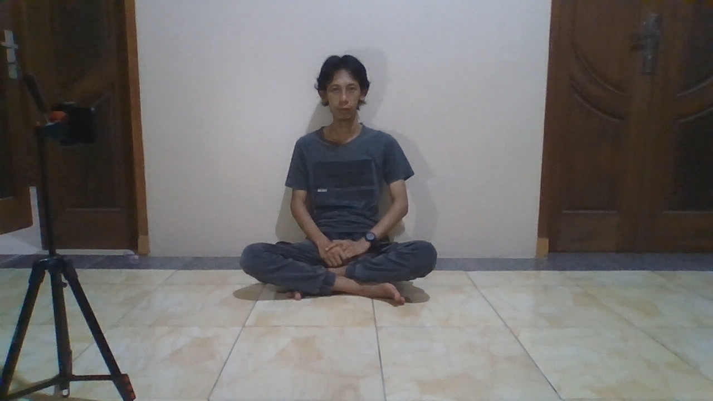 | 
49 | 2.5 | Tidak Terdaftar | orang asing | Unknown | 80.83 | 19.2% | 16.31 | Berhasil Ditolak | TN | 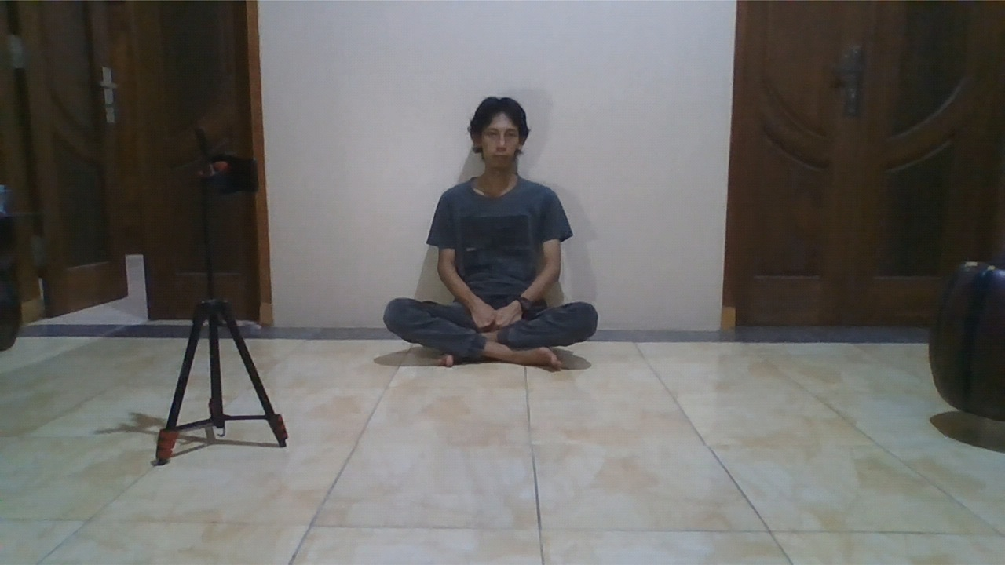 | 
49 | 0.5 | Tidak Terdaftar | orang asing | Unknown | 61 | 39.0% | 75.45 | Berhasil Ditolak | TN
50 | 1 | Tidak Terdaftar | orang asing | Unknown | 63.96 | 36.0% | 48.1 | Berhasil Ditolak | TN
51 | 1.5 | Tidak Terdaftar | orang asing | Unknown | 68.99 | 31.0% | 46.24 | Berhasil Ditolak | TN
52 | 2 | Tidak Terdaftar | orang asing | Unknown | 71.81 | 28.2% | 45.77 | Berhasil Ditolak | TN
55 | 0.5 | Tidak Terdaftar | orang asing | Unknown | 61.36 | 38.6% | 51.35 | Berhasil Ditolak | TN
57 | 1 | Tidak Terdaftar | orang asing | Unknown | 62.84 | 37.2% | 47.45 | Berhasil Ditolak | TN
58 | 1.5 | Tidak Terdaftar | orang asing | Unknown | 61.75 | 38.2% | 41.15 | Berhasil Ditolak | TN
59 | 2 | Tidak Terdaftar | orang asing | Unknown | 67.45 | 32.5% | 41.33 | Berhasil Ditolak | TN
60 | 2.5 | Tidak Terdaftar | orang asing | Unknown | 80.4 | 19.6% | 42.96 | Berhasil Ditolak | TN
61 | 2.5 | Tidak Terdaftar | orang asing | Unknown | 72.06 | 27.9% | 56.19 | Berhasil Ditolak | TN

